PLANS ISOLEMENT (Paysage)
ATELIER | G4010A : Plan d'isolement | RÉFÉRENCE | RÉVISION | DATE | PAGE
OXOCHIMIE |  | MAD-OXO-771-G4010A | 0 | 2026-03-30 | 1

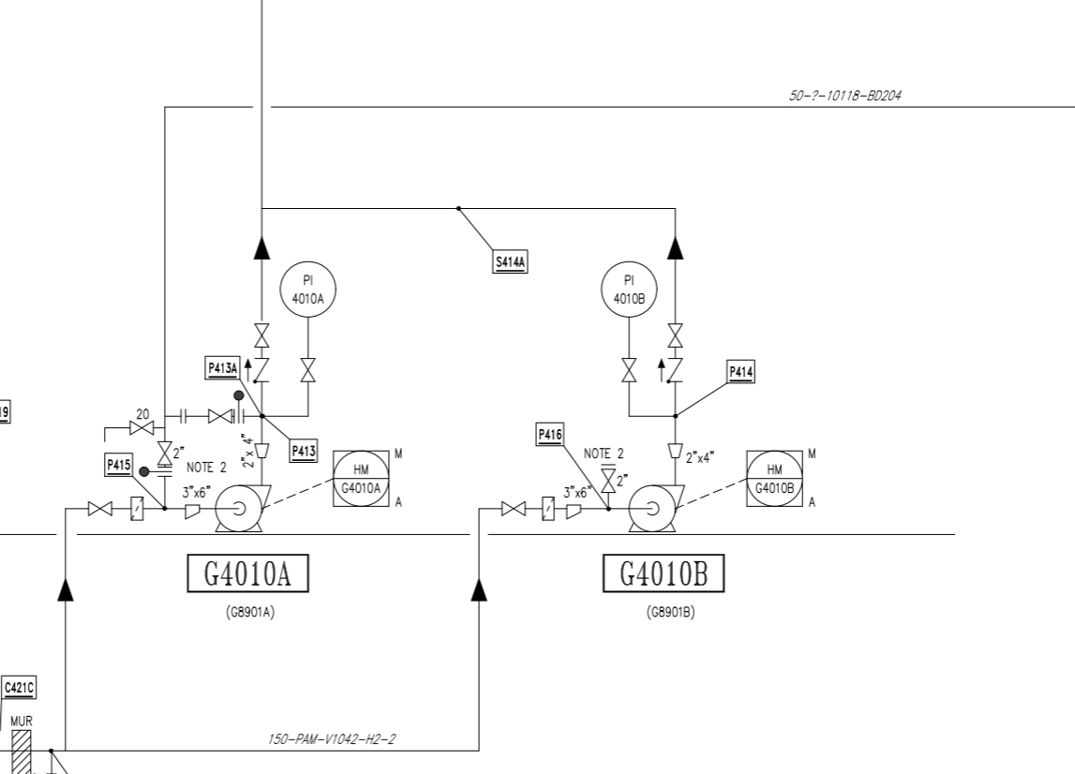

G4020

V2

V4
Purge au PI (Zéro énergie)

V3

V1

PLANS PLATINAGE & JOINTS
 | G4010A : Plan de platinage et joints touchés | RÉFÉRENCE |  | PAGE
 |  | MAD-OXO-771-4010A |  | 1
ATELIER |  | RÉVISION | DATE
OXOCHIMIE |  | 0 | 2026-03-30

P4

TP2
P3

TP1

